Resumo do Sistema
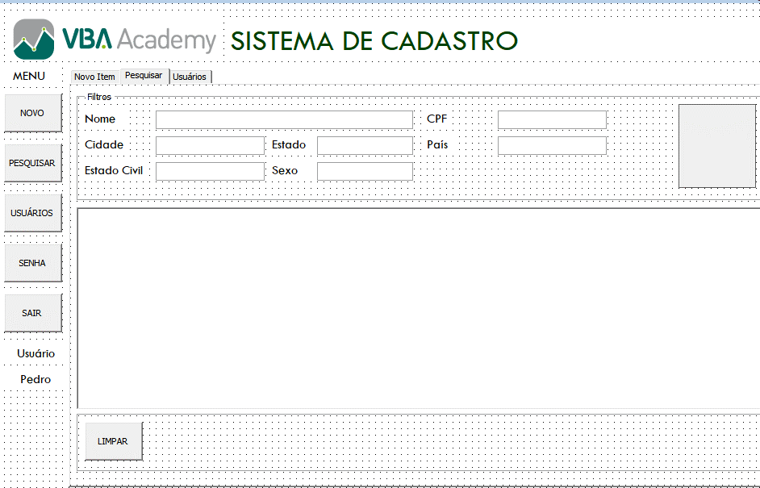
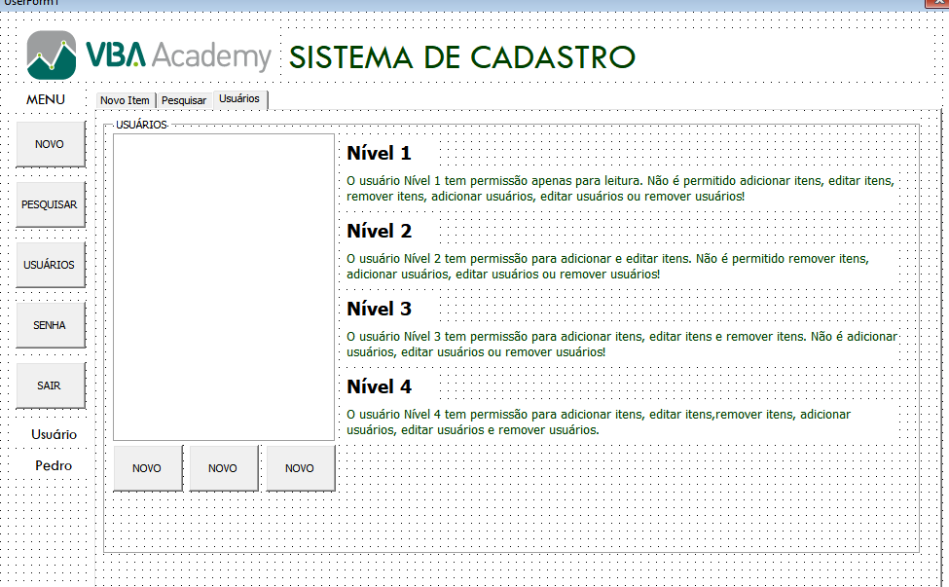
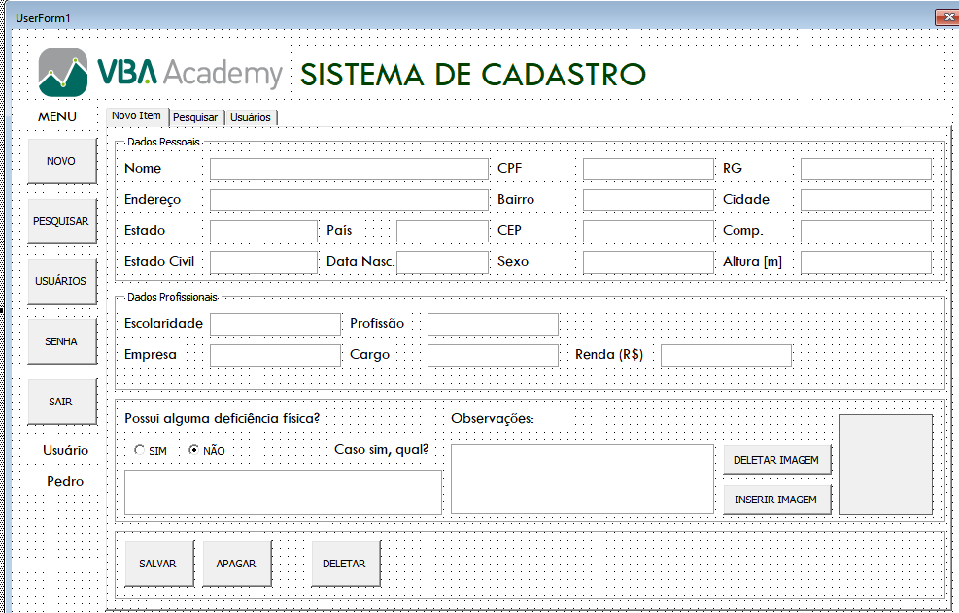
CONTROLE | HEIGHT | LEFT | TOP | WIDTH | FONT.SIZE
USERFORM1 | 483 | 0 | 0 | 750
IMAGE1 (vba academy) | 42 | 12 | 12 | 204
LABEL (Sistema de Cadastro) | 36 | 222 | 18 | 498 | 28
LABEL (MENU) | 18 | 6 | 60 | 60 | 12
CMDBT (NOVO) | 36 | 12 | 84 | 54
MULTIPAGINA | 390 | 72 | 60 | 654
FR DADOS PESSOAIS | 114 | 6 | 6 | 642
FR DADOS PROFISSIONAIS | 78 | 6 | 126 | 642
FR 3 | 96 | 6 | 210 | 642
FR 4 | 54 | 6 | 312 | 642
LABEL NOME | 18 | 6 | 12 | 60 | 12
TEXTBOX NOME | 18 | 72.05 | 12 | 216
LABEL CPF | 18 | 294.05 | 12 | 60
TEXTBOOX CPF | 18 | 360.05 | 12 | 102
LABEL RG | 18 | 468.05 | 12 | 54

